CollectiveAccess
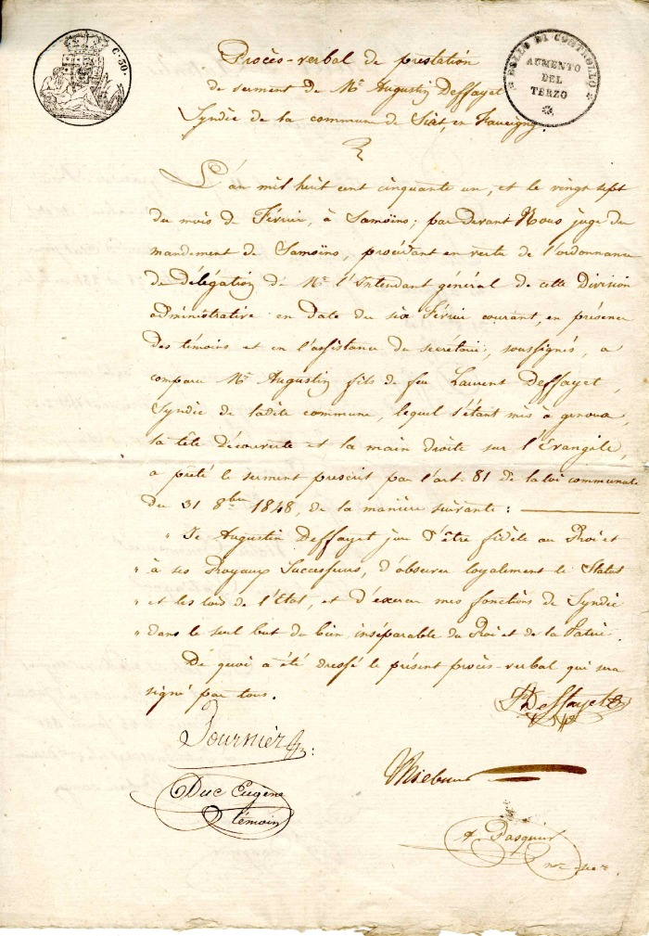
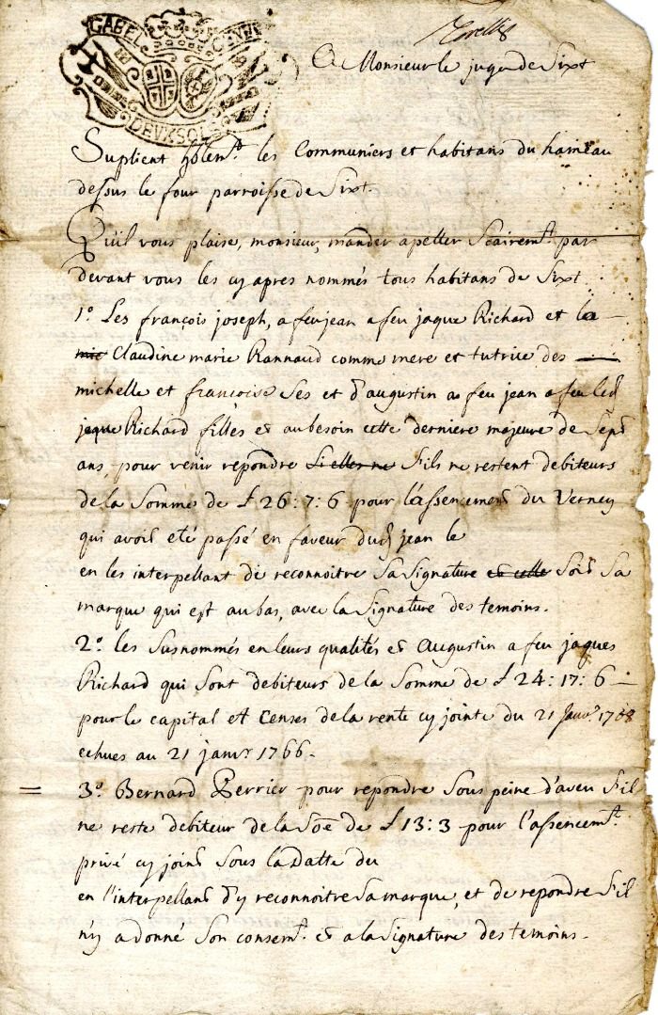
Image | Object | Description | Date
 | Copie du procès verbal de prestation de serment de Monsieur Augustin Deffayet (4-009) | Copie du procès verbal de prestation de serment de Monsieur augustin Deffayet
 | Courrier à Monsieur Le Juge de Sixt (4-0013) | Courrier en date du 31mars 1763 à Monsieur le Juge de Sixt reconnaissance de dette envers des Habitants du hameau de Dessus du four

